共通画面
音楽再生
画面1に遷移,メイン画面

画面2に遷移
画面1(メイン) | メニュー | 1.アイコンはbootstrapを使用
コンテンツ：動画 |  | 2.該当した画面の場合 |  |  | のように黒いアイコンに変えて現在のページがわかるように |  | => コントローラーでapplication.propertiesに登録した値を返す。
 |  | key | value
 |  | header | home
PC |  |  | celebration |  |  | モバイル
ロゴ(文字)
 |  |  | member
写真Banner
ロゴ(文字)
メニューアイコン
 |  | 言語 | interceptor => posthandle
写真Banner
 |  |  | key | value
 |  |  | ja | ja
ログインモーダル呼び出し
 |  |  | ko | ko

ログイン&&管理者の場合のみ表示 クリックしドロップダウンのメニューが現れる

ページネーム

ページネーム

クリックすると 한국어 *韓国語
日本語が出る。
詳細説明は「言語」シートで

メイン
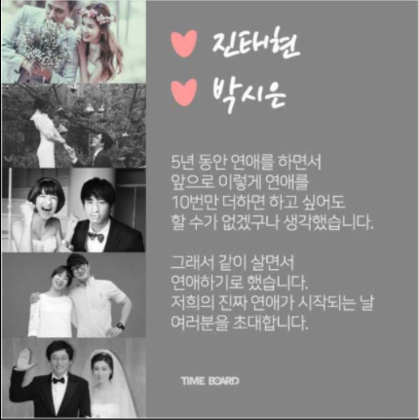

動画

お祝い
管理者の場合全部見れる。
画面1(メイン)
PC
ログインした場合
=>リスト画面を表示
ログインしていない場合
未ログインのみ
=>入力画面

リスト画面 |  |  | 入力・修正画面
 |  | お祝いリスト |  |  | お祝い

1.10個まで 2.タイトルをクリックすると修正に遷移
 |  |  |  | 未ログインした場合、作成した内容は修正・削除ができません。
*自分が登録したのしか見れないです。
 |  |  |  | ネーム
No | タイトル | 作成日

 |  |  |  | タイトル

登録
5まで 参考URL: https://getbootstrap.com/docs/5.0/components/pagination/
 |  |  |  | 内容
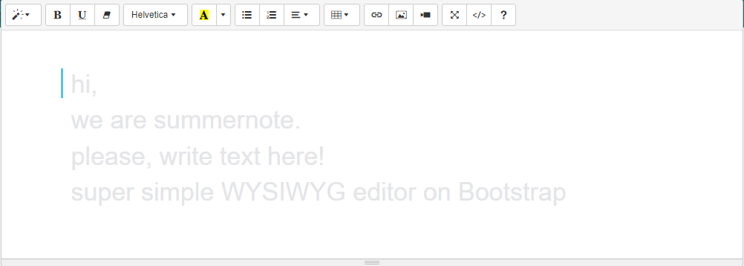

 |  |  |  |  |  | 参考URL: | https://summernote.org/

登録
削除
修正のみ

モーダル呼び出し。 本当に~~しますか？みたいな

ログインモーダル
ログイン画面で入力したユーザとパスワードは事前に登録することで
 | 参考URL：https://www.markuptag.com/responsive-login-form-design-with-social-login-buttons/
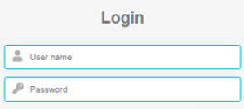

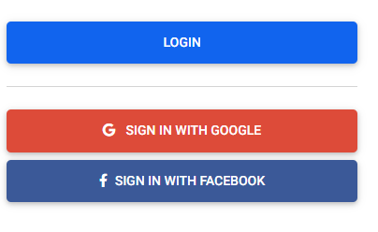
 | 参考URL：https://mdbootstrap.com/docs/standard/extended/login/

kakaoログイン
一番最後開発時間があれば、開発 もし、間に合わなかったら、会員加入ページ追加簡単に ID、パスワード、ネーム
Line ログイン

